Sheet1
计算方式一
年份 | 当年水费单价 | 全小区锅炉水费总额 | 小区全年用水量（吨） | 人工成本 | 节能费用摊入 | (-)人工成本/吨 | (-)节能费用摊入/吨 | 当年热水费定价 | 当年热水费合理单价 | 差额 | 原告当年用水量（吨） | 应退差价
2018 | 5 | 130966.92 | 26193.384 | 274158.6 | 211558.09 | 10.466711747 | 8.0767757996 | 39 | 20.456512454 | 18.543487546 | 7 | 129.80441282
2019 | 4.73 | 128102.94 | 27083.073996 | 355782.9 | 212753.25 | 13.136725176 | 7.8555798368 | 39 | 18.007694987 | 20.992305013 | 22 | 461.83071028
2020 | 4.73 | 113637.12 | 24024.761099 | 365832.4 | 103383.12 | 15.227306465 | 4.3031903448 | 39 | 19.469503191 | 19.530496809 | 22 | 429.67092981
2021 | 5.99 | 122127.49 | 20388.562604 | 389169.3 | 160416.28 | 19.087628076 | 7.8679543582 | 39 | 12.044417566 | 26.955582434 | 28 | 754.75630816
2022 | 5.99 | 133277.77 | 22250.045075 | 344663.4 | 168048 | 15.490458506 | 7.5527038005 | 42 | 18.956837693 | 23.043162307 | 23.5 | 541.51431421
2023 | 5.99 | 137329.65 | 22926.48581 | 367543.2 | 187030.74 | 16.031379735 | 8.1578459757 | 42 | 17.810774289 | 24.189225711 | 18 | 435.40606279
2024 | 5.99 | 125217.75 | 20904.465776 | 307499.29 | 195228.36 | 14.709741607 | 9.3390743437 | 42 | 17.951184049 | 24.048815951 | 12 | 288.58579141
 |  |  |  |  |  |  |  |  |  |  |  | ¥3,041.57

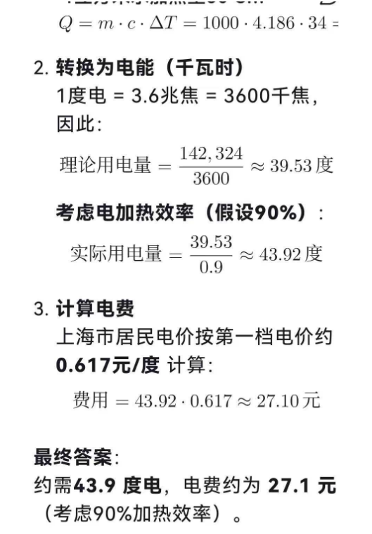
计算方式二
1- 按照上海市的年平均气温21度，每吨水加热到50℃，可以计算出所需要的电费大概27元
2- 按照80%的加热效率和自来水费，平均每吨热水的成本约30-33元

当年热水费定价 | 当年热水费合理单价 | 差额 | 原告当年用水量（吨） | 应退差价
39 | 30 | 9 | 7 | 63
39 | 30 | 9 | 22 | 198
39 | 30 | 9 | 22 | 198
39 | 30 | 9 | 28 | 252
42 | 30 | 12 | 23.5 | 282
42 | 30 | 12 | 18 | 216
42 | 30 | 12 | 12 | 144
 |  |  |  | ¥1,353.00

